合同授权逻辑
1.所有合同查询界面，操作栏增加‘合同授权’按钮，点击后弹出如下图的弹框 | 1.点击授权个人，弹出如下菜单
2.调用后台接口，根据合同code分别返回个人授权列表和组织授权列表 | 2.可以输入员工姓名或者员工编号进行模糊查询
3.选择已授权的员工/组织，点击对应的取消授权按钮，调用取消授权接口，并返回提示信息 | 3.勾选需要授权的员工后，点击保存按钮调用保存接口，如果保存成功，则给出提示，返回授权查看模态框，并刷新数据；如果保存失败，则给出错误提示
4.点击查看授权历史按钮弹出授权历史列表，根据合同code查询授权历史记录（默认按时间倒序排列） | 4.点击取消直接返回
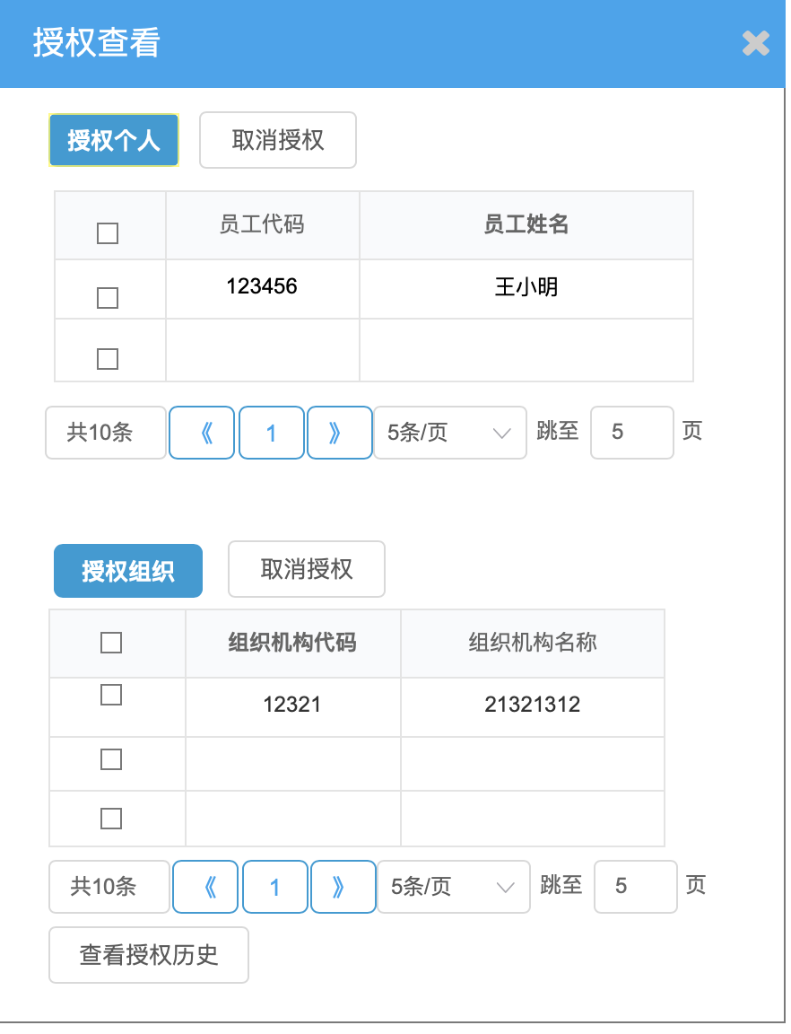
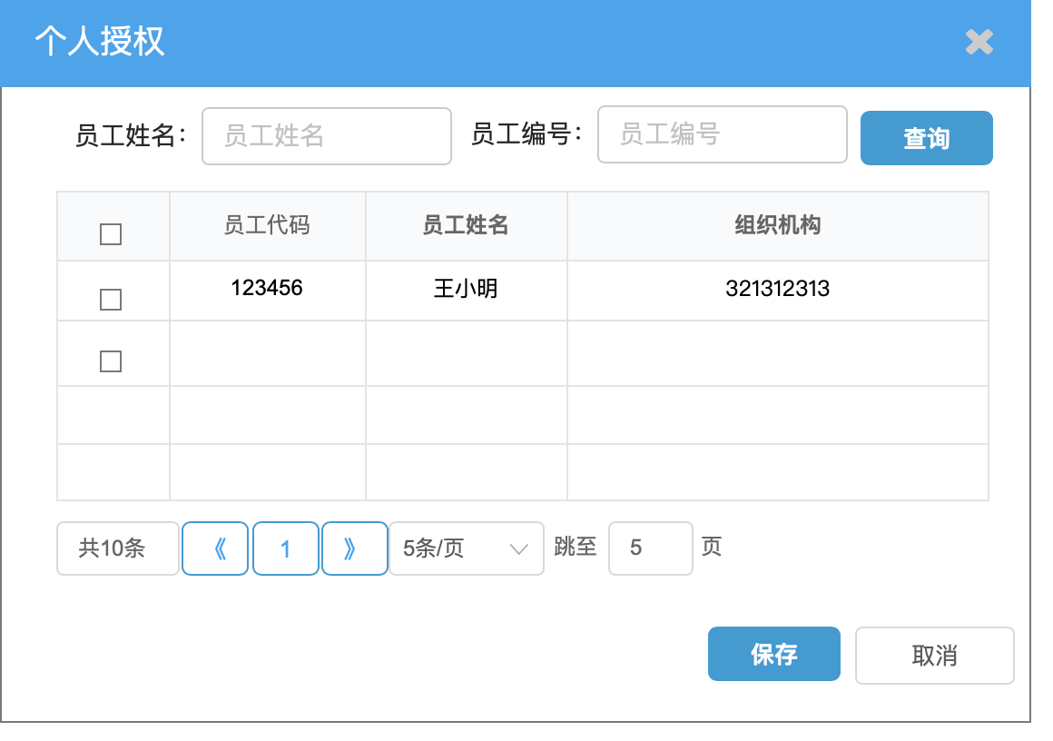

 | 1.点击授权组织，弹出如下菜单
 | 2.可以输入组织机构名称或编号进行模糊查询
 | 3.勾选需要授权的组织机构后，点击保存按钮调用保存接口，如果保存成功，则给出提示，返回授权查看模态框，并刷新数据；如果保存失败，则给出错误提示
 | 4.点击取消直接返回
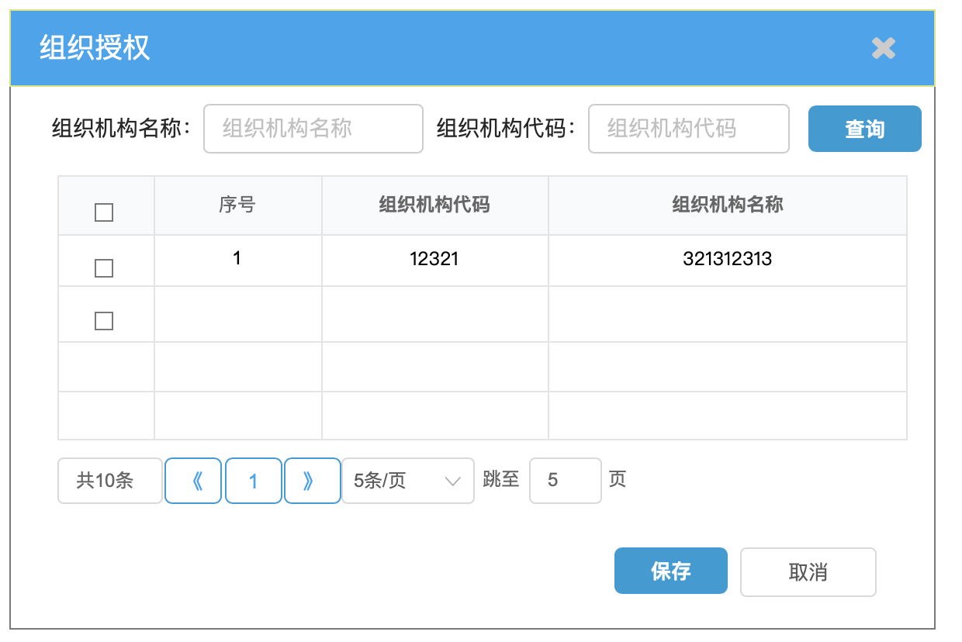
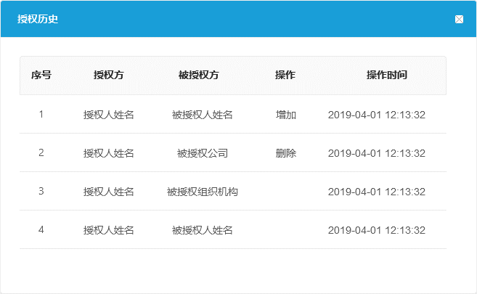

后台逻辑：
1.新增合同授权表，字段：id，合同code，授权对象类型（个人/组织机构），授权对象code，授权对象name，创建人，创建时间，创建人组织机构ID，创建人组织机构name
2.新增合同授权日志表，字段：id，合同code，授权人name，授权人code，被授权方code，被授权方name，授权类型（个人/组织机构），操作时间，操作类型（新增/删除）
3.合同授权表插入数据后，日志表中也需要新增对应的信息，操作类型为‘新增’
4.合同授权表删除数据后，日志表需要新增一条数据，操作类型为‘删除’
5.增加事物处理，操作任何一张表更新失败，需回滚

授权合同查看
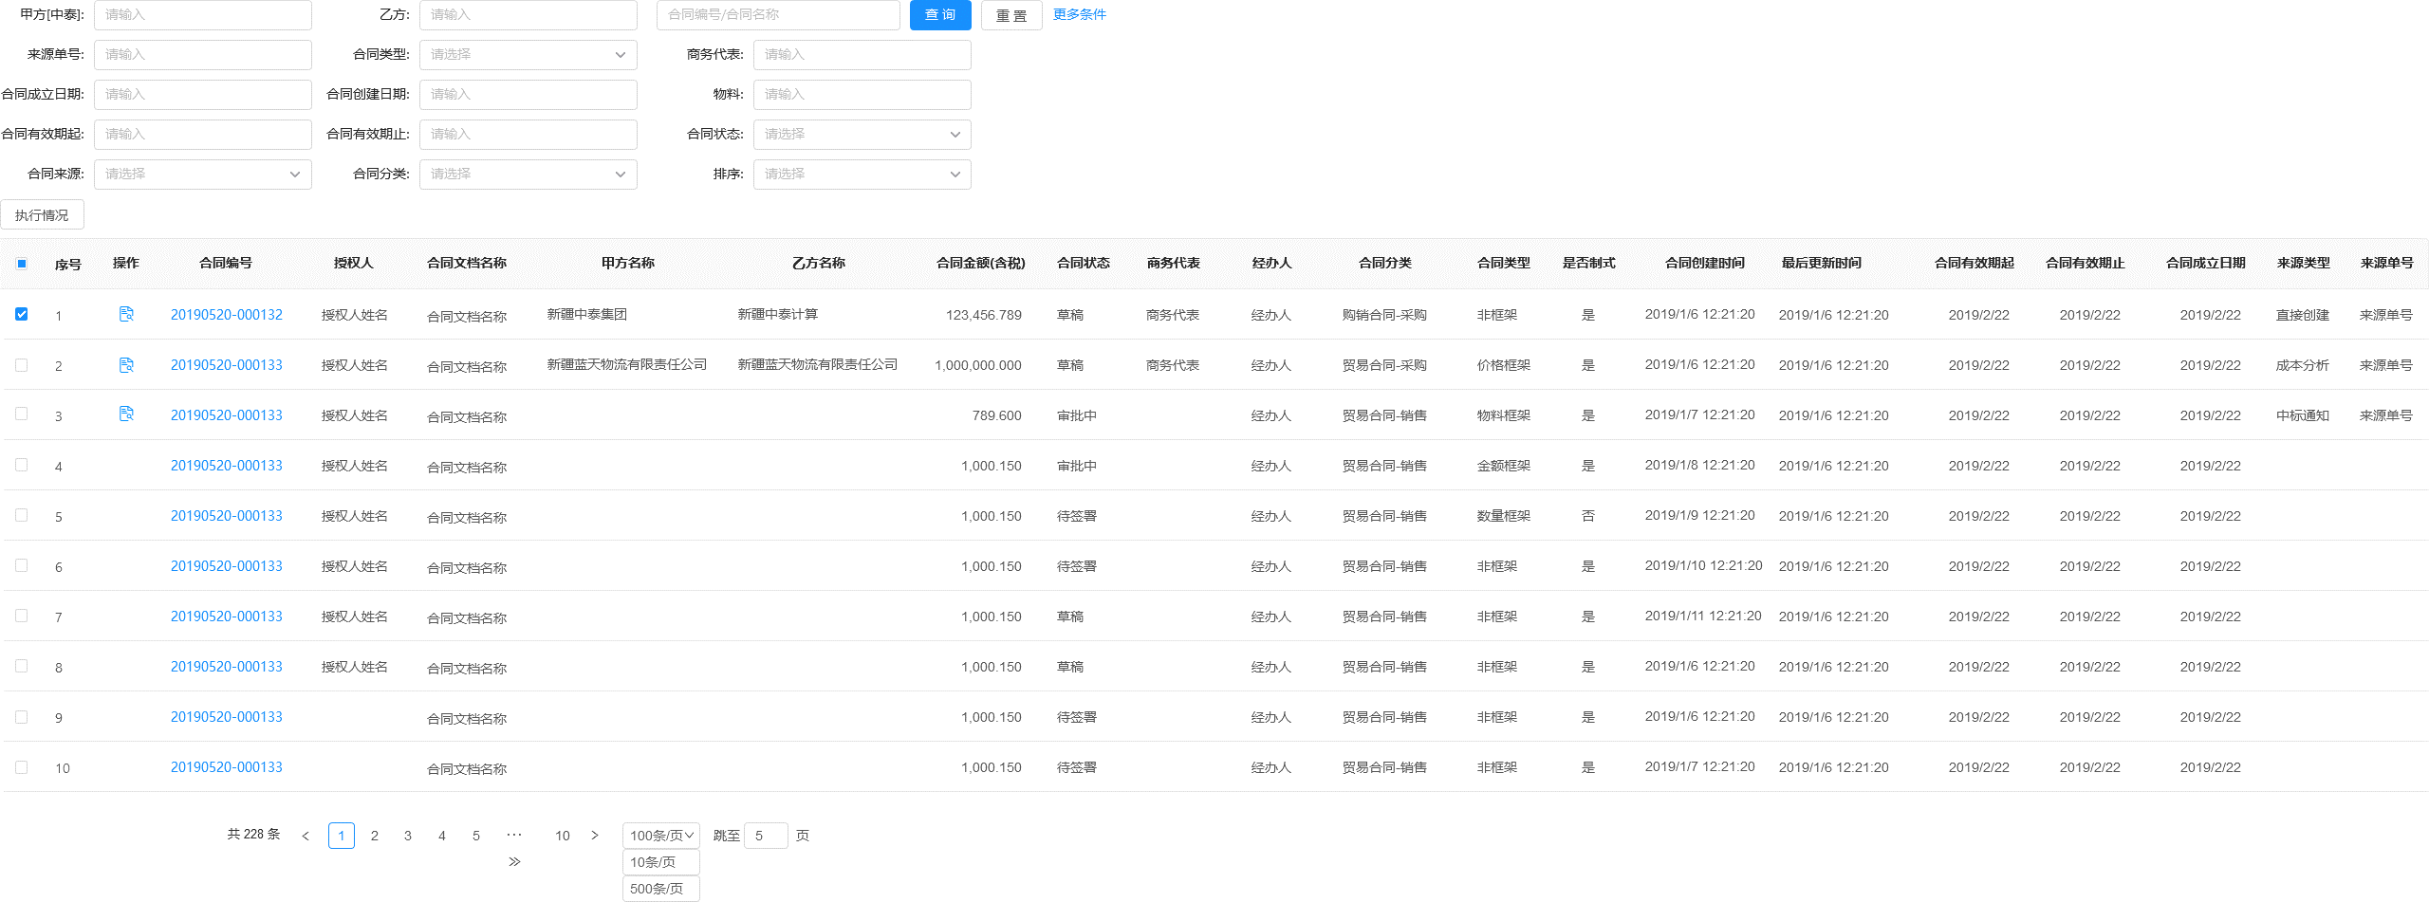

1.根据用户当前组织机构权限查询合同授权表，找到当前用户可以查看的授权合同code
2.根据过滤后的合同code查询合同分页信息（esists？In？）
3.默认查询所有状态的授权合同
4.可以点击操作栏里的按钮查看合同附件信息，只有状态为3的合同才能查看执行情况

状态历史业务逻辑与界面
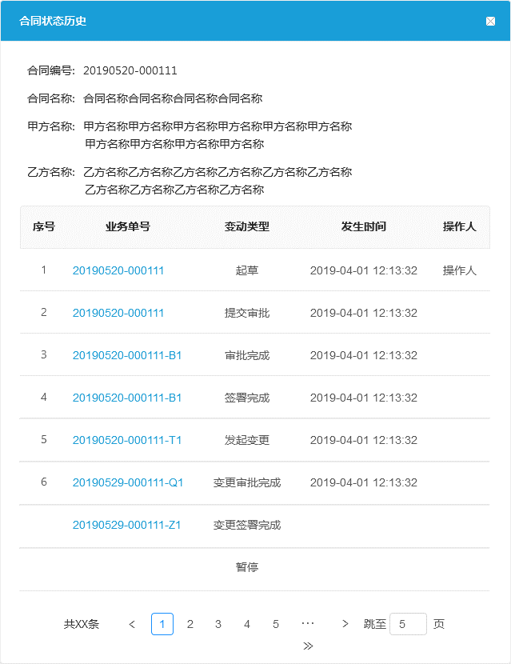
1.所有合同查询界面，操作栏增加‘状态历史’按钮，点击后弹出如左图的弹框
2.后台新增接口，根据合同code查询合同状态信息：头：合同基本信息；行：con_state表中该合同的状态历史列表
3.业务单号列不要
4.按照时间顺序排列

